Sheet1
序号 | 事项 | 描述 | 备注 | 解决状态 | 提交人 | 提交日期 | 解决人 | 解决日期
1 | su-autocomplete 组件校验问题 | 业务系统添加校验代码{ required: true, message: '请填写二级指标', trigger: 'change' } 无校验效果 | 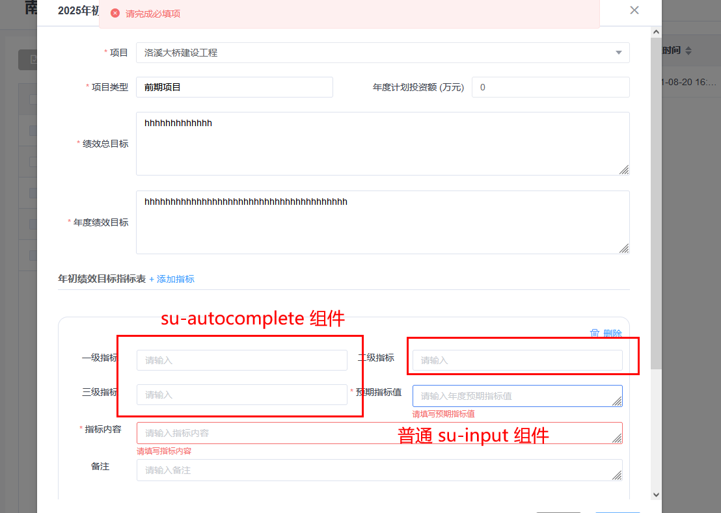 | 已修复 | 黄祖邦 | 2021-08-20 | 温腾 | 2021-08-23
 |  | su-autocomplete的disabled属性支持 |  | 已修复 | 丁龙新 | 2021-08-23 | 温腾 | 2021-08-23
 |  | su-upload支持追加headers信息。 |  | 已修复 | 李晓令 | 2021-08-23 | 温腾 | 2021-08-23

